MySheet
img | title | brend | size | price | description | place | delivery | data | url
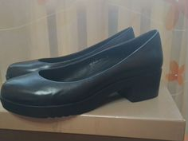 https://10.img.avito.st/image/1/1.kvX7xLa1PhyVZN4c04L6tstmPBxFb-Qdr2U8Hg.2n1U_Nk4lru_cMTw6WN_H7lnklAVMUgk7rdCcDnHoB8 | Туфли женские 40 размер натуральная кожа |  | 40 | 1500 | Туфли новые, кожа, на небольшой платформе. По стельке примерно 26 см, каблук 5 см. | Московская область, Мытищи | нет | 3 недели назад | https://www.avito.ru/mytischi/odezhda_obuv_aksessuary/tufli_zhenskie_40_razmer_naturalnaya_kozha_3074152969
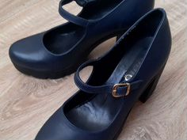 https://90.img.avito.st/image/1/1.-fIGEba2VRtosbUbeAq_wOCyVRG4alT7srJX.kLZ-7XhGcw62JxgUjgeTF0D4W0kGLH9bly5j-dyD4-I | Туфли натуральная кожа |  | 39 | 500 | Кожаные туфли. Размер — 39, Цвет -темно-синий. Платформа и каблук единые, высота каблука 9 см (2см платформа). На застежке. Одевались несколько раз. Без царапин. Турция. | Москва, пос. Внуково | нет | 1 день назад | https://www.avito.ru/lesnoy_gorodok/odezhda_obuv_aksessuary/tufli_naturalnaya_kozha_2112360241
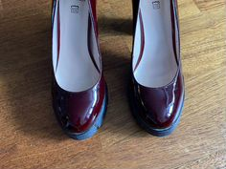 https://00.img.avito.st/image/1/1.w-pDqra1bwMtCo8DScHkynwIbQP9AbUCFwttAQ.xYPkgXaMDTADs5fAdQ7Z86oWNyqhf0Qk-f766umfQ08 | Туфли |  | 39 | 1500 | Лакированные туфли на толстом каблуке и на платформе. Натуральная кожа. | Москва | возможна доставка | 1 день назад | https://www.avito.ru/moskva/odezhda_obuv_aksessuary/tufli_2957630666?slocation=621540
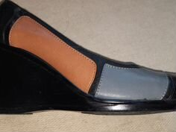 https://40.img.avito.st/image/1/1.vD0fTra1ENRx7vDUa0yAPiDsEtSh5crVS-8S1g.cSrGEm4DnT07CckAbygepcSLl2MZluuHibxVA_GzhzA | Туфли женские 40 размер натуральная кожа |  | 40 | 1000 | Туфли женские на платформе б/у, натуральная кожа, р.40, высота каблука 8 см. Состояние хорошее. | Санкт-Петербург, Пушкинский р-н, пос. Шушары | возможна доставка | 8 часов назад | https://www.avito.ru/sankt-peterburg/odezhda_obuv_aksessuary/tufli_zhenskie_40_razmer_naturalnaya_kozha_2921044678?slocation=621540
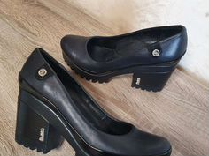 https://90.img.avito.st/image/1/1.2x3DCra2d_Stqpf0-WHWAx-pd_59cXYUd6l1.oJdBNZoyZcBuV_Bih8Pi3MhXBBzYwgYE3YbljFQ2Gi4 | Туфли женские кожа 40 |  | 40 | 1150 | Туфли демисезонные, комфортный супинатор + мягкая стелька, ножки не устают. Визуально уменьшают размер за счёт небольшой платформы. Универсальный дизайн. Материал — натуральная кожа. Материал подкладки обуви — натуральная кожа. Материал подошвы обуви — резина. Материал стельки — натуральная кожа. Каблук — 7см + небольшая платформа. Производитель — Турция. | Калининградская область, Калининград | возможна доставка | 3 недели назад | https://www.avito.ru/kaliningrad/odezhda_obuv_aksessuary/tufli_zhenskie_kozha_40_2504167241?slocation=621540
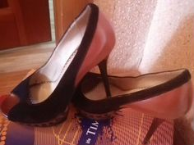 https://80.img.avito.st/image/1/1.UyOTAra2_8r9oh_KuVNGV3yh_8Atef4qJ6H9.ZlFvls0-bWIYigLu4_Y_L4WTreYAWBV2ThIe-KyjabM | Туфли женские 39 размер на каблуке |  | 39 | 250 | Туфли на высоком каблуке и небольшой платформе, натуральная кожа. Хорошее состояние. | Свердловская область, Нижний Тагил | нет | 2 дня назад | https://www.avito.ru/nizhniy_tagil/odezhda_obuv_aksessuary/tufli_zhenskie_39_razmer_na_kabluke_2250147210
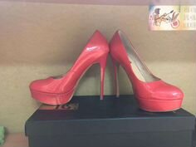 https://40.img.avito.st/image/1/1.1ENL1ba1eKoldZiqb_bJRHR3eqr1fqKrH3R6qA.OPYWt6gEqz1kSp_9yh8K76S1WFH2fGQTT4DZlXWOsY8 | Туфли нат.кожа Basconi новые р 39 | Basconi | 39 | 600 | Распродажа! Туфли натуральная кожа, высота каблука 13см, платформа 3 см. Цвет коралловый красивый. Последняя пара 39 размер. Пересылаю любым способом. | Томская область, Томск | возможна доставка | 1 день назад | https://www.avito.ru/tomsk/odezhda_obuv_aksessuary/tufli_nat.kozha_basconi_novye_r_39_2981744619?slocation=621540
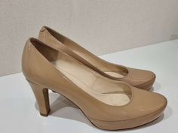 https://10.img.avito.st/image/1/1.85GHD7a1X3jpr7947VT_rbetXXg5pIV5065deg.qvTi20HgCwMCzJtlYlOKabEDKtLx1gZhdhC3zxNWxoY | Туфли женские Unisa Испания размер 40 |  | 40 | 999 | Туфли бежевые лакированые натуральная кожа, размер 40, на скрытой платформе 2,5 см, устойчивый каблук 8,5 см, испанский бренд Unisa. | Москва | возможна доставка | 2 недели назад | https://www.avito.ru/moskva/odezhda_obuv_aksessuary/tufli_zhenskie_unisa_ispaniya_razmer_40_2846108995?slocation=621540
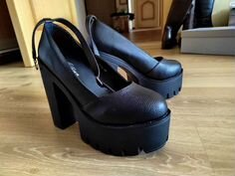 https://30.img.avito.st/image/1/1.Gs4yVra2tidc9lYnCmJvn_H1ti2MLbfHhvW0.hz3m0aSi0coCkLXnK6_tL8wFRVRMAPnmzPDfK4mSWwY | Новые молодежные туфли |  | 39 | 1000 | Продам туфли производства Корея. Кожа. Одеты один раз. Полноразмерный 39 размер, каблук 13 см, платформа- 5. Очень удобные, не смотря на высокий каблук. Как раз к сезону, подойдут и старшекласснице. Приходите мерить, только звонки, на смс не отвечаю. | Иркутская область, Ангарск | нет | 1 неделю назад | https://www.avito.ru/angarsk/odezhda_obuv_aksessuary/novye_molodezhnye_tufli_964232039
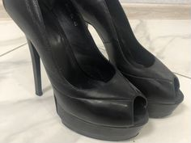 https://80.img.avito.st/image/1/1.nFwByba2MLVvadC1NfeVJv5qML-_sjFVtWoy.NDP_2gHZI5N2RitRvTmII3l5s2cLSNCc9H5-QENk-uc | Туфли на высоком каблуке,натуральная кожа,размер 4 |  | 40 | 900 | Туфли из натуральной кожи, размер 40-40,5, достаточно устойчивые за свет платформы, покупала за 5 тысяч. | Московская область, Богородский г.о., Ногинск | возможна доставка | 1 день назад | https://www.avito.ru/noginsk/odezhda_obuv_aksessuary/tufli_na_vysokom_kablukenaturalnaya_kozharazmer_4_2015408355?slocation=621540
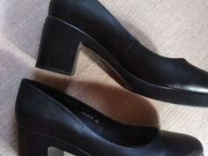 https://30.img.avito.st/image/1/1.gqKWI7a2Lkv4g85LnmWlpk6ALkEoWC-rIoAs.gZoMqUTnxbWjwCJMvYoaeZUUitWqaF8OCw7HMM_okn0 | Туфли женские 40 (26см) |  | 40 | 700 | Туфли женские… Натуральная кожа… Размер 40… Полная длина стельки 26 см… Высота каблука 7 см… Платформа 2 см… В отличном состояние, обуты один раз… Отправлю в любой регион Авито доставкой… | Курская область, Курск | возможна доставка | 11 часов назад | https://www.avito.ru/kursk/odezhda_obuv_aksessuary/tufli_zhenskie_40_26sm_2511455450?slocation=621540
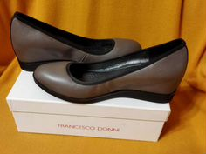 https://70.img.avito.st/image/1/1.SRXj27a15fyNewX8_f4hHtx55_xdcD_9t3rn_g.XqKtHqpWROGPSlMzOro-h-mXfRWB8ATPXtutWf32ajU | Туфли женские 40 41 размер натуральная кожа | Francesco Donni | 41 | 800 | Туфли женские, натуральная кожа, новые. Цвет — кофейный. По стельке — 26 см. Каблук — платформа. Высота каблука — 5 см. | Белгородская область, Белгород | возможна доставка | 1 день назад | https://www.avito.ru/belgorod/odezhda_obuv_aksessuary/tufli_zhenskie_40_41_razmer_naturalnaya_kozha_2957213889?slocation=621540
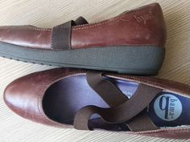 https://90.img.avito.st/image/1/1.zSR0wba2Yc0aYYHNYqboH5ViYcfKumAtwGJj.7XwPZEuunq_f3xK0bfceVfOTJLBUTP48jEKrYRnz0Jw | Балетки bama туфельки на платформа |  | 40 | 650 | По стельке 26.0 см. Высотс платформы с районе каблука max 4 см. Натуральная кожа. Практически новые. Цвет коричневый. | Санкт-Петербург | возможна доставка | 2 недели назад | https://www.avito.ru/sankt-peterburg/odezhda_obuv_aksessuary/baletki_bama_tufelki_na_platforma_2210785909?slocation=621540
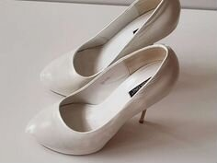 https://40.img.avito.st/image/1/1.TQKzAba24evdoQHrpVRDY2-i4eENeuALB6Lj.vFgmYT-Z2zetX8p3YLnaT99qubMyFoG2pBrFDOOHhpY | Туфли женские | Basconi | 40 | 600 | Туфли Baskoni. Натуральная кожа. Шпилька 12 см и скрытая платформа. Каблук золотого цвета. Размер 40. Наделала один раз. Очень удобная колодка, туфли в отличном состоянии. | Ставропольский край, Пятигорск | возможна доставка | 9 часов назад | https://www.avito.ru/pyatigorsk/odezhda_obuv_aksessuary/tufli_zhenskie_2487986310?slocation=621540
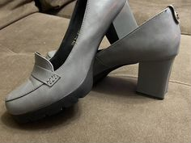 https://10.img.avito.st/image/1/1.RY6r4ba16WfFQQlnrYRgkJVD62cVSjNm_0DrZQ.R-22an4FYHQGitxfEi59EYtagBXZo0-CcYvWPRjoTlk | Туфли женские 40 размер на 39 |  | 39 | 700 | Продам туфли 40 размер на 39. Натуральная кожа, каблук, платформа. В отличном состоянии. | Омская область, Омск | нет | 6 дней назад | https://www.avito.ru/omsk/odezhda_obuv_aksessuary/tufli_zhenskie_40_razmer_na_39_2911250052
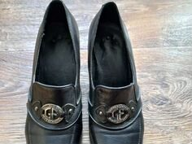 https://50.img.avito.st/image/1/1.ZnIZCba1ypt3qSqbWWBMfyaryJunohCaTajImQ.QWDrdCNOrjZILb5lK_v20xy-Ut8-_GidWpifHiLPxo8 | Туфли из натуральной кожи 39 размер |  | 39 | 500 | Туфли из натуральной кожи, 39 размер, цвет чёрный. Удобные, комфортные на лакированной платформе. Подошва не скользит. Каблук 6 см. | Красноярский край, Красноярск | возможна доставка | 10 часов назад | https://www.avito.ru/krasnoyarsk/odezhda_obuv_aksessuary/tufli_iz_naturalnoy_kozhi_39_razmer_2990000419?slocation=621540
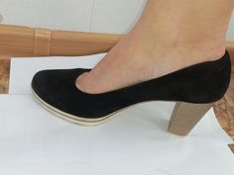 https://70.img.avito.st/image/1/1.eDcX6ra21N55SjTea6M2O_NJ1NSpkdU-o0nW.H2X2d8-6Hp3WCkCWLFztwcYgD-r_YxUQfvk4Ku9vm0M | Туфли женские 39 размер | Marco Tozzi | 39 | 1300 | Туфли Marco Tozzi, в идеальном состоянии. Натуральная кожа напоминает нубук, носы немного блестят так было задумано, высота каблука 7.5 см, платформа 1 см, за счет платформы каблук очень удобный и устойчивый, совершенно не заметный. Идут в размер, на ногу 24.5-25 см. На ноге смотрятся очень изящно, можно и с юбкой так и с джинсами. Производство Германия. | Санкт-Петербург | возможна доставка | 2 недели назад | https://www.avito.ru/sankt-peterburg/odezhda_obuv_aksessuary/tufli_zhenskie_39_razmer_2170366793?slocation=621540
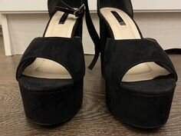 https://50.img.avito.st/image/1/1.Nz10_ra2m9QaXnvUFq4Ld7tdm97KhZo0wF2Z.42OXaPIaXaDeb2XkkxgsOSyCc5EmUeCqHN_I7zZ6z_M | Туфли на высоком каблуке lost ink 39 pp | Lost Ink | 39 | 1100 | Эффектные туфли на высоком каблуке и платформе из искусственной замши. Внутренняя стелька — натуральная кожа. Удобная колодка, нога в них не устаёт. Состояние отличное, надевались один раз на праздник. Ремешок вокруг щиколотки и закрытая пяточка красиво смотрятся. Брэнд lost ink. Высота каблука 12 см. Высота платформы 4 см. Размер 39. | Пензенская область, Пенза | нет | 2 недели назад | https://www.avito.ru/penza/odezhda_obuv_aksessuary/tufli_na_vysokom_kabluke_lost_ink_39_pp_2762292024
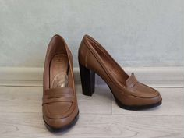 https://70.img.avito.st/image/1/1.m_xA3La2NxUufNcVesaB05V_Nx_-pzb19H81.ZvLy1KUdLPJzBUs3gJY7TtbLp6_hPQ9H40LLimq6L7Y | Туфли |  | 40 | 950 | Натуральная кожа. Очень удобные. В отличном состоянии. Высота каблука 9 см, высота платформы 1см. Одеты пару раз в помещении. | Татарстан, Казань | нет | 2 недели назад | https://www.avito.ru/kazan/odezhda_obuv_aksessuary/tufli_2382684179
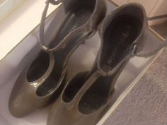 https://70.img.avito.st/image/1/1.KA3cLra1hOSyjmTkgB5zCuOMhuRihV7liI-G5g.AWiSrLL3ZhMhCd-g8LxCEc8o7INSlumKo884MSPcTcI | Туфли женские 40 размер натуральная кожа | 032c | 40 | 350 | Лакированные туфли. Каблук 8 см и на платформе. Очень удобные… Кожа натуральная мягкая… В них как в тапочках… Турция. | Санкт-Петербург | возможна доставка | 4 часа назад | https://www.avito.ru/sankt-peterburg/odezhda_obuv_aksessuary/tufli_zhenskie_40_razmer_naturalnaya_kozha_2915281470?slocation=621540
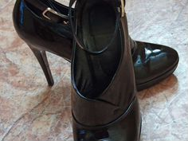 https://80.img.avito.st/image/1/1.JG180ba2iIQScWiEOIEmYKByiI7CqolkyHKK.Fq4nuXQIzZCwq5xmmgVPCYMBfZQv20UtwbL237m5QqE | Ботильоны/туфли натуральная кожа |  | 40 | 850 | Натуральная кожа! Очень удобный подъём! Каблук с учётом платформы 8,5 см. Размер 40. | Омская область, Омск | нет | 25 марта 13:05 | https://www.avito.ru/omsk/odezhda_obuv_aksessuary/botilonytufli_naturalnaya_kozha_2497078531
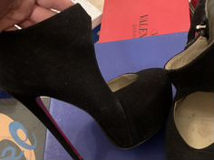 https://10.img.avito.st/image/1/1.F17wC7a1u7eeq1u30jdST86pubdOoGG2pKq5tQ.gOOuTvfDEPoRrJfH6bT0d7dzvxqW1dmc1nvefC0BdkA | Туфли женские 39 размер на высоком каблуке |  | 39 | 500 | Туфли на высоком каблуке из замши, внутри кожа с красной подошвой. Каблук высокий, но они Мега удобные! Есть скрытая платформа! | Москва | возможна доставка | 5 дней назад | https://www.avito.ru/moskva/odezhda_obuv_aksessuary/tufli_zhenskie_39_razmer_na_vysokom_kabluke_2897490918?slocation=621540
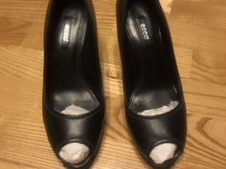 https://90.img.avito.st/image/1/1.0w3hB7a2f-SPp5_kyyShWi-kf-5ffH4EVaR9.OzPcE6UI0-BTt_Ciq0p7aghS2jhzU-DoO1DoZI96gyU | Туфли | Ecco | 39 | 650 | Туфли кожаные с открытым носом. Каблук 8 см, платформа 1 см. Очень удобная колодка. Подклад -кожа. | Республика Татарстан, Нижнекамский р-н, муниципальное образование город Нижнекамск, Нижнекамск | возможна доставка | 1 неделю назад | https://www.avito.ru/nizhnekamsk/odezhda_obuv_aksessuary/tufli_2705931845?slocation=621540
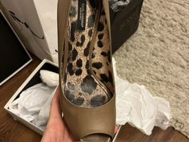 https://70.img.avito.st/image/1/1.qPpfqba2BBMxCeQTA-_y2pAKBBnh0gXz6woG.XMEBE85aj_ZzaTR6KEdQD9YipDEKrYVtQQgNw0Qifiw | Туфли | Dolce & Gabbana | 40 | 1500 | Оригинал, полностью кожа, каблук 10 см, скрытая платформа. | Москва | возможна доставка | 5 дней назад | https://www.avito.ru/moskva/odezhda_obuv_aksessuary/tufli_2732767618?slocation=621540
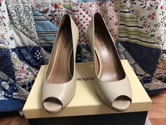 https://50.img.avito.st/image/1/1.KleGcba2hr7o0Wa-3ikTIS3ShrQ4CodeMtKE.ILzsPoc2LHX0RiByGlAT5u3PX-dfm-E3bbs5Mlg0UZw | Туфли из натуральной кожи |  | 39 | 1000 | Туфли покупались в Эконике за 10 тыс. Обувались два раза — на выпускной. В идеальном состоянии. Платформы нет, каблук 9-10 см. Возможен умеренный торг. | Московская область, Красногорск | возможна доставка | 19 часов назад | https://www.avito.ru/moskovskaya_oblast_krasnogorsk/odezhda_obuv_aksessuary/tufli_iz_naturalnoy_kozhi_1069378200?slocation=621540
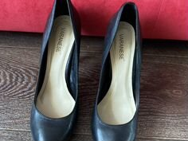 https://50.img.avito.st/image/1/1.plCdpLa2CrnzBOq53d6YD1cHCrMj3wtZKQcI.WpiDXp2dC8Luc2k3DRelIcU3UqfmSobwuX7F8cpeX0U | Туфли женские 40 размер натуральная кожа |  | 40 | 1000 | Женские чёрные натуральные кожаные туфли, на платформе. Платформа 2 см. Каблук 11 см. | Самарская область, Тольятти | возможна доставка | 6 часов назад | https://www.avito.ru/tolyatti/odezhda_obuv_aksessuary/tufli_zhenskie_40_razmer_naturalnaya_kozha_2721474547?slocation=621540
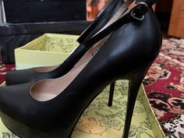 https://60.img.avito.st/image/1/1.rCNvu7a2AMoBG-DKO_X5JKMYAMDRwAEq2xgC.DfbaKS_W9TAOa-9G2k5BYKwHOif6vkrXdHzb1cjMO6w | Туфли женские 40 размер новые |  | 40 | 1500 | Новые, натуральная кожа, удобная колодка, высокий каблук и платформа, подойдёт на 39,5-40. | Саратовская область, Энгельсский р-н, Энгельс | возможна доставка | 2 недели назад | https://www.avito.ru/engels/odezhda_obuv_aksessuary/tufli_zhenskie_40_razmer_novye_2701035154?slocation=621540
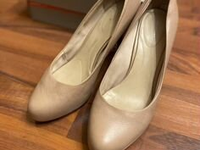 https://30.img.avito.st/image/1/1.KD8MH7a2hNZiv2TWUANVNNu8hNyyZIU2uLyG.9luJSw9RLdhtmKOhR5J8WzsoKDeqP75n1YWGSLR8kbI | Туфли на каблуке | Rockport | 41 | 1500 | Туфли на каблуке, натуральная кожа. Надевала один раз на выпускной. Покупала в 2015 году за 6.000₽. Каблук 7см, устойчивая платформа. | Московская область, Ленинский г.о., Видное | возможна доставка | 5 дней назад | https://www.avito.ru/vidnoe/odezhda_obuv_aksessuary/tufli_na_kabluke_2369370322?slocation=621540
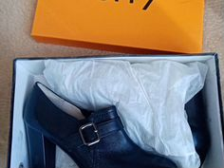 https://60.img.avito.st/image/1/1.1QySvLa2eeX8HJnltOeWZkcfee8sx3gFJh97.ftkz3aMHXswSHmSJKipM03cZbw_jAbGry9uMD1IUytQ | Туфли ботильоны натур. кожа 40 размер |  | 40 | 800 | Туфли ботильоны женские Toffy 40 размер. Натуральная кожа внутри и снаружи! Высота платформы — 2 см, каблук — 10 см, длина по стельке 25,5 см. | Москва | возможна доставка | 4 дня назад | https://www.avito.ru/moskva/odezhda_obuv_aksessuary/tufli_botilony_natur._kozha_40_razmer_2380052161?slocation=621540
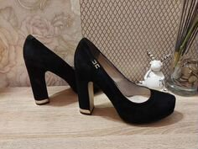 https://20.img.avito.st/image/1/1.Wh5MHLa19vcivBb3dGVAT3m-9Pfytyz2GL309Q.yWhsXHrfDhtgY_b-zR6HiKiPFW0kla_hHJhygSTt4T8 | Туфли замшевые varanese | Varra | 39 | 500 | Туфли нат. Замша и кожа внутри. Стелька 25.5 см, каблук 12, платформа 2. Набойки и каблуки целы, замшу пройти спец щеточкой перед выходом, супинатор на месте. Ходила два раза на мероприятие. В добавок отдам бесплатно босоножки том тейлор на скале, последнее фото. | Нижегородская область, Нижний Новгород | нет | 1 неделю назад | https://www.avito.ru/nizhniy_novgorod/odezhda_obuv_aksessuary/tufli_zamshevye_varanese_2954131916
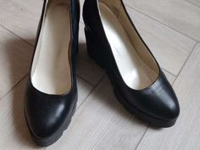 https://80.img.avito.st/image/1/1.1dGWB7a2eTj4p5k4sACSgUykeTIofHjYIqR7.eCCHr8C1MEWbTuYicjlQyuc4Ln6PLIW5A-R8GM2OeTk | Туфли натуральная кожа 40 |  | 40 | 1000 | Туфли на платформе, натуральная кожа. Платформа- 2,5 см, каблук — 10 см. | Санкт-Петербург | возможна доставка | 2 недели назад | https://www.avito.ru/sankt-peterburg/odezhda_obuv_aksessuary/tufli_naturalnaya_kozha_40_2517088497?slocation=621540
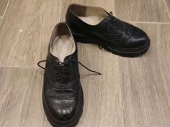 https://10.img.avito.st/image/1/1.Gokqvba1tmBEHVZgEs1MsxgftGCUFmxhfhy0Yg.UFyKra_hXOxGfnvPBvsCqPGq3RWcdKwM8LLIup3n9es | Туфли женские 39 размер | Без бренда | 39 | 500 | Чёрные туфли на шнуровке из натуральной кожи (внутри и снаружи). Размер 39. Высокая платформа: 3 см у носа, 5 см каблук. Оксфорд броги. | Санкт-Петербург | возможна доставка | 2 дня назад | https://www.avito.ru/sankt-peterburg/odezhda_obuv_aksessuary/tufli_zhenskie_39_razmer_2960621188?slocation=621540
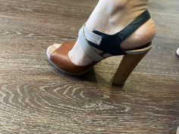 https://70.img.avito.st/image/1/1.jIaoCra1IG_GqsBvvECxh5eoIm8Wofpu_KsibQ.kc506ZIgKqPDBSmHnByDUZViV6XrIPQg5CmG2_bO0kU | Туфли respect 39 | Respect | 39 | 600 | Туфли натуральная кожа брэнда респект, следов носки нет, вышла в них один раз, оказался высоковат каблук для меня. Каблук 11 см платформа полтора см. Очень удобные, смотрятся шикарно. | Свердловская область, Нижний Тагил | возможна доставка | 7 часов назад | https://www.avito.ru/nizhniy_tagil/odezhda_obuv_aksessuary/tufli_respect_39_2929199383?slocation=621540
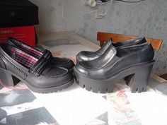 https://00.img.avito.st/image/1/1.gBsZtra1LPJ3FszyFbyFFCsULvKnHfbzTRcu8A.Qagc3iJCLnU74NHrXqvJWKVDpP6E7s4fvZzTQFUAxHI | Кожаные туфли 40рр | Без бренда | 40 | 500 | Только самовывоз, доставками не отправляю, могу поднести к метро Международная. -Туфли черные Donna Ricco на тракторной подошве, по стельке 26см. Натуральная кожа. Состояние хорошее. Мягкие. Не дубовые. Каблук 10см, платформа 5см. Цена 1500р. -Туфли черные Rainbow. По стельке 26см. Каблук 7см. Подошва 1,5см. Возможно тоже натуральная кожа. Мягкие. Не дубовые. Состояние хорошее. Цена 500р. | Санкт-Петербург | нет | 3 часа назад | https://www.avito.ru/sankt-peterburg/odezhda_obuv_aksessuary/kozhanye_tufli_40rr_2865306786
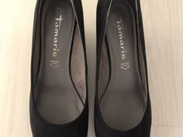 https://70.img.avito.st/image/1/1.SkDcnLa25qmyPAapxJF4WyI_5qNi5-dJaD_k.rZxS_hcPVObF6TGGCM0UXDT3Y0N-N77rMjF1f_0h_7M | Туфли на танкетке Tamaris | Tamaris | 40 | 1000 | Туфли из искусственного велюра с текстильной отделкой внутри. Стельки из натуральной кожи. Подошва- резина. Высота каблука-7 см, платформы-1 см. Размер 41 на 40 или 40,5. Полнота F( средняя). Производство Германия. Практически новые, | Санкт-Петербург | нет | 2 недели назад | https://www.avito.ru/sankt-peterburg/odezhda_obuv_aksessuary/tufli_na_tanketke_tamaris_2033083436
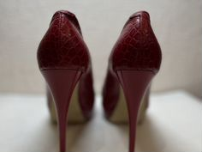 https://60.img.avito.st/image/1/1.AXC7j7a2rZnVL02ZtbNWR3osrZMF9Kx5Dyyv.f7vwWD-ci1aBJnMrqCYHtFV8U4UesfrlIhdJ0bfzFdA | Туфли женские 39 размер натуральная кожа |  | 39 | 1500 | Туфли Cover, в хорошем состоянии, размер 39. Каблук 12 см с платформой, колодка — удобная. Натуральная кожа. Возможен торг. Можно забрать по адресу Гаражная 67, с 19.00 по 21.00. Могу отправить авито-доставкой. | Краснодарский край, Краснодар | возможна доставка | 25 марта 23:37 | https://www.avito.ru/krasnodar/odezhda_obuv_aksessuary/tufli_zhenskie_39_razmer_naturalnaya_kozha_2680572183?slocation=621540
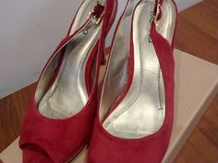 https://60.img.avito.st/image/1/1.L10vP7a2g7RBn2O0fVsSHNycg76RRIJUm5yB.l6xUqOelIwUOHhqVCkBOZqxiU7kWGfTr3ZZg8U4WC6w | Туфли женские |  | 40 | 600 | Туфли женские замшевые красные каблук высотой 10см, небольшая платформа, удобная колодка, внутри- кожа. Размер 40. Фирма riarosa. Новые. | Ростовская область, Ростов-на-Дону | возможна доставка | 37 минут назад | https://www.avito.ru/rostov-na-donu/odezhda_obuv_aksessuary/tufli_zhenskie_2006374271?slocation=621540
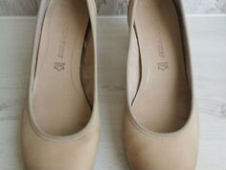 https://20.img.avito.st/image/1/1.fDjJcba10NGn0TDRvXQ-Y_jT0tF32grQndDS0w.ZxbuDRsYP_RS6GRbJoC668HW8a8rrDzgDhAMIfT6y6k | Туфли женские 40 размер б/у | Marco Tozzi | 40 | 350 | Продам туфли. Натуральная кожа. 40 размер. Каблук 6 см (за вычетом платформы в 1 см — каблук получается 5 см). | Москва | возможна доставка | 2 недели назад | https://www.avito.ru/moskva/odezhda_obuv_aksessuary/tufli_zhenskie_40_razmer_bu_2719711005?slocation=621540
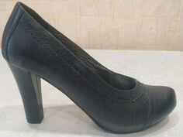 https://20.img.avito.st/image/1/1.fabgdLa10U-O1DFPlgVNr9_W009e3wtOtNXTTQ.oozG1WIkQlkuKNOU-YxN3UqP7wIVfTVF9nNzy-hMj5A | Туфли новые |  | 39 | 1000 | Новые туфли, материал верха и подкладки- натуральная кожа, высота каблука 8 см. (без учёта платформы 2см). Очень удобная колодка. Производство Сербия. | Псковская область, Великие Луки | возможна доставка | 23 часа назад | https://www.avito.ru/velikie_luki/odezhda_obuv_aksessuary/tufli_novye_2981244751?slocation=621540
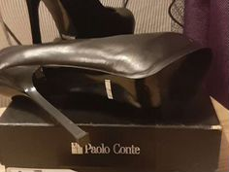 https://70.img.avito.st/image/1/1.H6hDPLa1s0EtnFNBcQB39nCesUH9l2lAF52xQw.sLrWdMMjEj-6QJq7ITE2tkKY_tHmzniDfcCR9XDrIYM | Туфли женские 39 размер натуральная кожа | Paolo Conte | 39 | 1500 | Туфли парадно-выходные, б/у мало, из натуральной кожи. Высокий каблук + платформа. В комплекте имеются запасные набойки, но те которые на каблуке еще долго прослужат. Продаю т. К. Выросла. | Калужская область, Боровский р-н, Балабаново | нет | 3 недели назад | https://www.avito.ru/balabanovo/odezhda_obuv_aksessuary/tufli_zhenskie_39_razmer_naturalnaya_kozha_2956094880
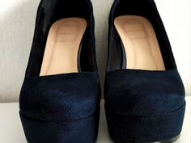 https://40.img.avito.st/image/1/1.riypjLa1AsXHLOLF-eaweZsuAMUXJ9jE_S0Axw.qkwLGfM1eNtYPIwhuOGmkPu7n-mPbeu1ZTmtZdWWf04 | Туфли на платформе синие 40 размер |  | 40 | 600 | Темно-синие туфли на платформе Mercato. 40 размер. Верх: иск. Велюр. Подкладка: натуральная кожа. Каблук 11см. Надевались редко, исключительно в помещении. Мелкие потертости видны на фото. | Санкт-Петербург | возможна доставка | 3 дня назад | https://www.avito.ru/sankt-peterburg/odezhda_obuv_aksessuary/tufli_na_platforme_sinie_40_razmer_2931615908?slocation=621540
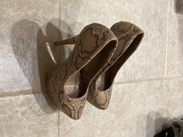 https://80.img.avito.st/image/1/1.u0HkH7a2F6iKv_eonl3zTCS8F6JaZBZIULwV.Mjh0rZ6oRvVOXtyfBrRSCSWWRPRnCjt_L1Lbs6Ln8qM | Туфли |  | 39 | 500 | Туфли 39размер со скрытой платформой (4 см) и каблуком в 15 см) под имитацию змеиной кожи. Состояние хорошее, видно на фото. | Саратовская область, Саратов | нет | 21 час назад | https://www.avito.ru/saratov/odezhda_obuv_aksessuary/tufli_2656198117
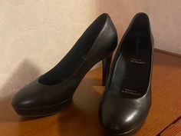 https://00.img.avito.st/image/1/1.0ThCM7a2fdEsk53RbECJBoyQfdv8SHwx9pB_.mb43K6souFKnJGq_eBZOM2LPK605atGpOxOMaOfe5U4 | Туфли кожаные женские Rockport, 40 размер | Rockport | 40 | 1500 | Туфли женские, натуральная кожа, 40 размер. Каблук 11 см (включая платформу 2,5 см). Анатомические супер-мягкие стельки. Туфли надевались на 2 свадьбы, подошва в идеальном состоянии, есть незаметные издалека потертости на кожаной части каблука, заломов или морщин на коже нет. | Москва | возможна доставка | 1 день назад | https://www.avito.ru/moskva/odezhda_obuv_aksessuary/tufli_kozhanye_zhenskie_rockport_40_razmer_2762651845?slocation=621540
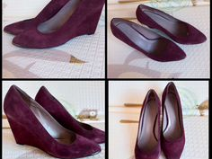 https://90.img.avito.st/image/1/1.U7ER1ba2_1h_dR9YO9Qirvx2_1Kvrv64pXb9.gQNtK8a7k5GBSgZD4ElYSbuHToEgSrV8RzG-UNKzvSM | Туфли и ботинки.Размер 40 |  | 40 | 500 | 1. Ralf Ringer ботинки новые. Каблук 11 см., платформа 3,5 см. Кожа. Цена 1500 рублей. 2. Paolo Conte полусапожки б/у. Каблук 10 см. Натуральная замша. Цена 500 рублей. 3. Alba лодочки новые. Натуральная замша. Цена 2000 рублей. 4. Mascotte шляпа. Цвет чёрный. Новая. 1000 рублей (фото по запросу). | Краснодарский край, Краснодар | нет | 1 день назад | https://www.avito.ru/krasnodar/odezhda_obuv_aksessuary/tufli_i_botinki.razmer_40_2291194609
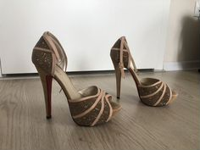 https://90.img.avito.st/image/1/1.DokB8ra2omBvUkJgEa5i2N1Romq_iaOAtVGg.XdcqvjZ-nWGUCQrsZQp3bAu12F90dY3y_W4KGDkWzZ8 | Туфли женские нарядные 39 размер |  | 39 | 1200 | Туфли с ремешком на высоком каблуке, бежево-розовые в стразах. Материал — натуральная кожа и натуральная замша. Высота каблука 11-12 см, высота подносочной платформы — 3 см. Размер 38-39. Туфли в отличном состоянии, одевались один раз, все стразы на месте. Отлично подойдут для праздничного мероприятия, нового года, выпускного вечера, дня рождения. Самовывоз, также могу довезти товар до некоторых станций метро или авито-доставка. | Московская область, г.о. Красногорск, д. Путилково | возможна доставка | 1 день назад | https://www.avito.ru/moskovskaya_oblast_krasnogorsk/odezhda_obuv_aksessuary/tufli_zhenskie_naryadnye_39_razmer_2538130488?slocation=621540
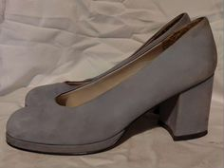 https://60.img.avito.st/image/1/1.9fXc97a1WRyyV7kcuqzGhe9VWxxiXIMdiFZbHg._UOuazmNE5wUwU52gdPlY-FcYhxrwKw_SQbPZkCMp_g | Туфли нубук натуральная кожа 40р | Без бренда | 40 | 700 | Туфли из натурального нубука на удобном каблуке и платформе. Высота платформы ок 0,5 см, каблук ок 6,5 см, нежно голубые. В подарок черные туфли. Состояние хорошее, с удовольствием послужат новой хозяйке. Черные туфли в Подарок! | Москва | нет | 26 марта 19:47 | https://www.avito.ru/moskva/odezhda_obuv_aksessuary/tufli_nubuk_naturalnaya_kozha_40r_2865173646
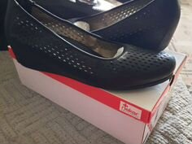 https://40.img.avito.st/image/1/1.nblvXra1MVAB_tFQWXSjuFD8M1DR9etRO_8zUg.P2GQ9Ni416tsgdoGR_Bs4b2r4zY5lA3LRL-wdmNPukU | Туфли женские 40 размер натуральная кожа | Rieker | 40 | 1020 | Туфли из мягкой натуральной перфорированной кожи, носились только в помещении, в хорошем состоянии. Туфельки на небольшой платформе высотой примерно 5 см. Каблук отделан кожей, без потертостей и царапин. Длина по стельке 26 см, на ногу стандартной полноты. Кант обуви облегает ножку, не топорщится на ноге. Нога в них дышит за счет перфорации. Стелька из натуральной кожи. | Саратовская область, Вольский р-н, Вольск | возможна доставка | 7 часов назад | https://www.avito.ru/volsk/odezhda_obuv_aksessuary/tufli_zhenskie_40_razmer_naturalnaya_kozha_3037257523?slocation=621540
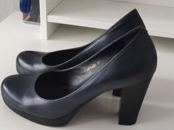 https://80.img.avito.st/image/1/1.SkCaeba15qn02QapgmR4Pqnb5Kkk0jyoztjkqw.gmWRVZ2nPtwzBos_6jOdQfWstOLoG7A5OPs6U3axwZc | Туфли женские натуральная кожа 39 | Без бренда | 39 | 800 | Кожаные туфли глубокого синего цвета. Каблук 9см, из них платформа 1 см. Очень устойчивые, по стельке 25см, четко 39 размер, не на широкую ногу. В хорошем состоянии, но есть потертости на каблуках. При носке не видно совсем, но на дневном свете и при близком рассмотрении заметно. | Санкт-Петербург | возможна доставка | 26 марта 14:07 | https://www.avito.ru/sankt-peterburg/odezhda_obuv_aksessuary/tufli_zhenskie_naturalnaya_kozha_39_2884785946?slocation=621540
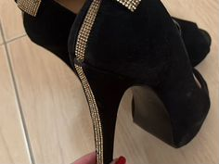 https://80.img.avito.st/image/1/1.e_NF1ra21xordjcaP6NBrpd11xD7rdb68XXV.HLXJA6b3vmV8LLPxNGpLDMOAewsVYH4lSEhAtJJGPn4 | Туфли |  | 39 | 500 | Красивые, эффектные туфли. Чуть открытый носик. Небольшая платформа, каблук 9 см! Удобные! Кожа натуральная! | Оренбургская область, Оренбург | возможна доставка | 1 день назад | https://www.avito.ru/orenburg/odezhda_obuv_aksessuary/tufli_2407872300?slocation=621540
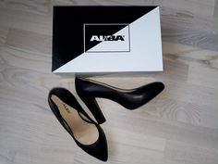 https://70.img.avito.st/image/1/1.dv_7p7a22haVBzoWm-J5nxME2hxF3Nv2TwTY.gjsEORa6NwIvyZMJac9NcEWtiTtW3pFRteuB2ddRzNc | Туфли женские alba | Alba | 40 | 1450 | Туфли черные, натуральная кожа. Alba Италия. Стелька и подкладка — натуральная кожа. Высота каблука — 10 см. Высота скрытой платформы — 1 см. | Нижегородская область, Дзержинск | нет | 10 часов назад | https://www.avito.ru/dzerzhinsk/odezhda_obuv_aksessuary/tufli_zhenskie_alba_2326100266

